상품제안서
(LED)접이식 스탠드랜턴후레쉬 | 상품코드: F29257

 |  |  |  |  |  |  | 02-412-0044 | www.easy1.co.kr
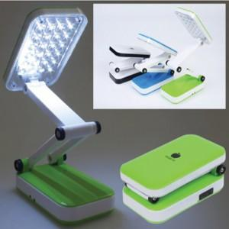

【상세/제작정보】 | 기본수량 미만 인쇄시 비용 추가. 주문전 재고확인 부탁드립니다.

【인쇄/포장옵션】 | 실크 / 포장지포장

【공급단가】 | 수량 | 100~ | 300~ | 500~ | 1,000~ | 3,000~
*VAT별도 | 단가 | 5,940원 | 5,840원 | 5,690원 | 5,590원 | 5,440원

【상품 URL】 | http://www.easy1.co.kr/src/goods_detail.php?gdno=29257

